ORÇAMENTO_EXECUTIVO
ETAPA | VALOR ORÇADO | % | VALOR / m²
GERENCIAMENTO TÉCNICO E ADMINISTRATIVO | R$ 3,480,224.28 | 12.26% | R$ 503.86 | ÁREA CONSTRUÍDA | 6907.17 | m²
MOVIMENTAÇÃO DE TERRA | R$ 360,886.15 | 1.27% | R$ 52.25
CONTENÇÕES | R$ 896,526.30 | 3.16% | R$ 129.80
INFRAESTRUTURA | R$ 2,836,945.67 | 9.99% | R$ 410.72
SUPRAESTRUTURA | R$ 4,630,661.67 | 16.31% | R$ 670.41
ALVENARIA | R$ 1,010,165.49 | 3.56% | R$ 146.25
IMPERMEABILIZAÇÃO | R$ 628,956.40 | 2.22% | R$ 91.06
INSTALAÇÕES ELÉTRICAS, HIDRÁULICAS, GLP E PREVENTIVAS | R$ 2,239,417.08 | 7.89% | R$ 324.22
EQUIPAMENTOS E SISTEMAS ESPECIAIS | R$ 1,445,508.45 | 5.09% | R$ 209.28
CLIMATIZAÇÃO, EXAUSTÃO MECÂNICA E PRESSURIZAÇÃO | R$ 763,896.89 | 2.69% | R$ 110.59
ACABAMENTOS INTERNOS EM PAREDE | R$ 1,312,739.59 | 4.62% | R$ 190.05
ACABAMENTOS INTERNOS EM TETO | R$ 614,021.42 | 2.16% | R$ 88.90
PISOS E PAVIMENTAÇÕES | R$ 1,522,297.06 | 5.36% | R$ 220.39
PINTURA INTERNA | R$ 870,504.57 | 3.07% | R$ 126.03
ESQUADRIAS, VIDROS E FERRAGENS | R$ 2,592,852.79 | 9.13% | R$ 375.39
LOUÇAS E METAIS | R$ 243,668.15 | 0.86% | R$ 35.28
COBERTURA | R$ 136,876.20 | 0.48% | R$ 19.82
REVESTIMENTOS E ACABAMENTOS DE FACHADA | R$ 731,054.25 | 2.58% | R$ 105.84
SERVIÇOS COMPLEMENTARES | R$ 1,787,965.01 | 6.30% | R$ 258.86
IMPREVISTOS | R$ 283,186.85 | 1.00% | R$ 41.00
TOTAL | R$ 28,388,354.26 | 100% | R$ 4,109.98
CUB/SC | R$ 2,907.85 | Mar-25 | 1,42 CUB | R$ 28,105,167.41
 | 7385.89

Rótulos de Linha | Soma de %
SUPRAESTRUTURA | 21.48%
INSTALAÇÕES ELÉTRICAS, HIDRÁULICAS, GLP E PREVENTIVAS | 11.48%
GERENCIAMENTO TÉCNICO E ADMINISTRATIVO | 9.79%
REVESTIMENTOS EXTERNOS DE PAREDE | 7.48%
ESQUADRIAS, VIDROS E FERRAGENS | 7.43%
PISOS E PAVIMENTAÇÕES | 7.37%
INFRAESTRUTURA E CONTENÇÃO | 6.18%
REVESTIMENTOS INTERNOS DE PAREDE | 5.77%
EQUIPAMENTOS E SISTEMAS ESPECIAIS | 5.40%
SERVIÇOS COMPLEMENTARES E FINAIS | 5.16%
ALVENARIA | 3.89%
SISTEMAS DE PINTURA | 3.10%
REVESTIMENTOS E ACABAMENTOS INTERNOS EM TETO | 2.72%
IMPREVISTOS E CONTINGENCIAS | 1.48%
IMPERMEABILIZAÇÃO E TRATAMENTOS | 1.25%
COBERTURA | 0.01%
Total Geral | 100.00%

Dif. Altura
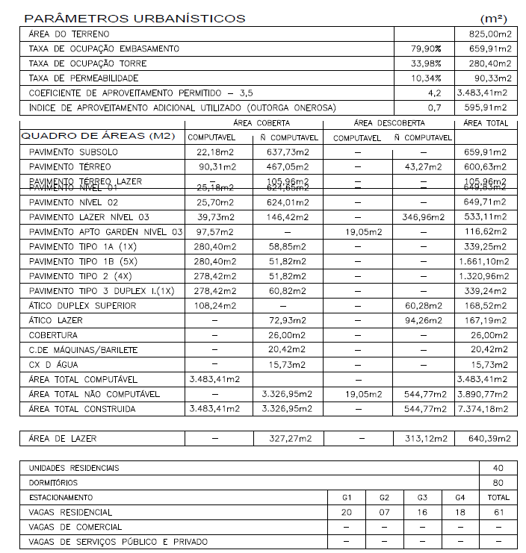
CÁLCULO DA DIFERENÇA DE ALTURA DA REVISÃO DE PROJETO X VISUS
 | Projeto atual | Visus | Diferença
Subsolo | 2.88 | 2.88 | 0.00
Térreo | 2.88 | 2.70 | 0.18
Nível 1 | 2.91 | 2.70 | 0.21
Nível 2 | 3.42 | 3.27 | 0.15
Lazer | 2.88 | 2.70 | 0.18 |  | 339.25 | 2.79
Tipo 1 A | 2.88 | 2.70 | 0.18 |  | X | 3.70
Tipo 1-B1 | 2.88 | 2.70 | 0.18
Tipo 1-B2 | 2.88 | 2.70 | 0.18
Tipo 1-B3 | 2.88 | 2.70 | 0.18
Tipo 1-B4 | 2.88 | 2.70 | 0.18 |  | A.C. | #REF!
Tipo 1-B5 | 2.88 | 2.70 | 0.18 |  | A.C. 1 PAV | 339.25 m²
Tipo 2 A | 2.88 | 2.70 | 0.18 |  | A.C. 1 PAV DIF. | 449.89 m²
Tipo 2-B1 | 2.88 | 2.70 | 0.18 |  | CUSTO: | #REF!
Tipo 2-B2 | 2.88 | 2.70 | 0.18 |  |  | #REF!
Tipo 2-B3 | 2.88 | 2.70 | 0.18
Tipo 3 | 2.88 | 2.70 | 0.18 |  | R$ 351,532.73 | R$ 325,040.57
Ático | 3.06 | 3.06 | 0.00
Casa de máquinas | 2.62 | 2.77 | -0.15
Barrilete | 1.85 | 2.35 | 1.15
Caixa d'água | 1.65
TOTAL | 55.83 | 52.13 | 3.70 | 0.91
MÉDIA | 2.79

